入力方法
【資料作成マニュアル】高知県 中学校英語コミュニケーション能力診断テスト 分析用資料の作成方法

○このタブは中学校英語コミュニケーション能力テスト用分析資料を作成するための説明書です。
○Microsoft Excel 2007に最適化（最も分かりやすく図示される）されていますが、他のバージョンでも作成可能です。
○１つのファイルで５０名分の処理が可能です。対象生徒が５０名を超える場合は、クラスごとに別ファイルとしてください。
○カラープリンタで印刷すると全体の状況がつかみやすいように設定がされています。

それぞれのタブ（ラベル）を押すと、画面が切り替わります。
１ ファイルの構成
（１）各タブの名称の作業手順

入力用画面
この画面にのみ入力してください。
今見ているタブ
分析用資料１～３（印刷用）

【作業手順】 | ①データの入力 （「入力用画面」タブに、調査用紙①を使って入力）
 | ②分析用資料１～３の印刷（それぞれのタブを選んで、印刷ボタンを押します）
 | 資料１ 「テスト結果」
 | 資料２ アンケート結果
 | 資料３ 結果一覧

（２）各タブの概要
入力用画面 |  | 資料１ テスト結果
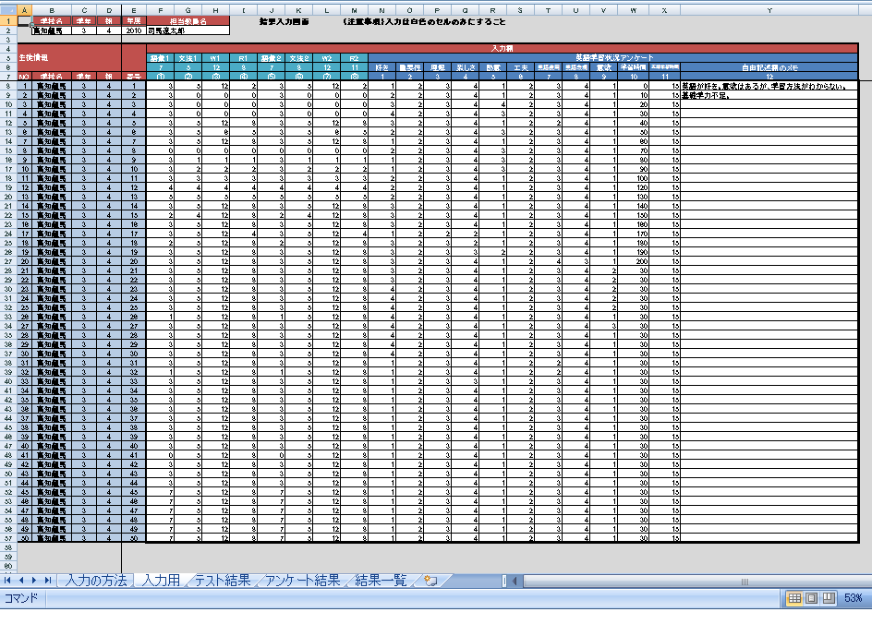
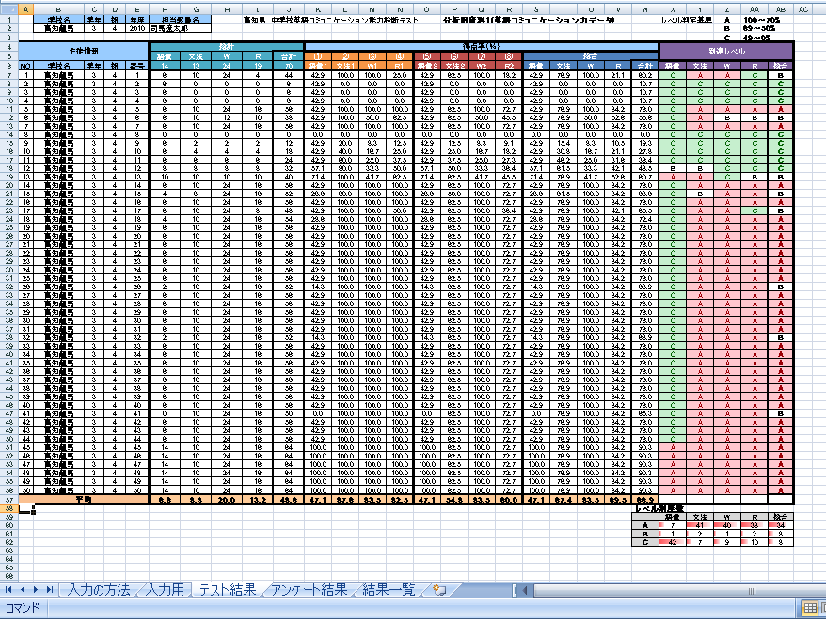

資料２ アンケート結果 |  | 資料３ 結果一覧
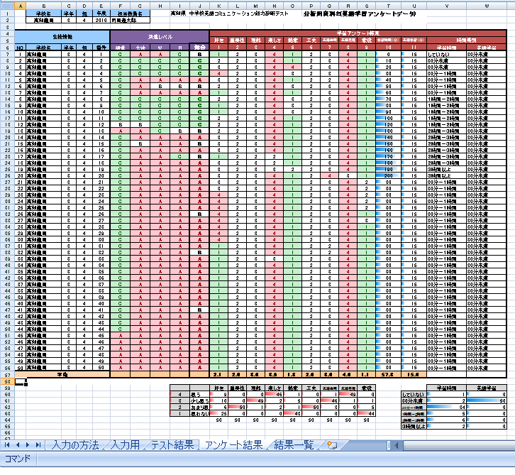
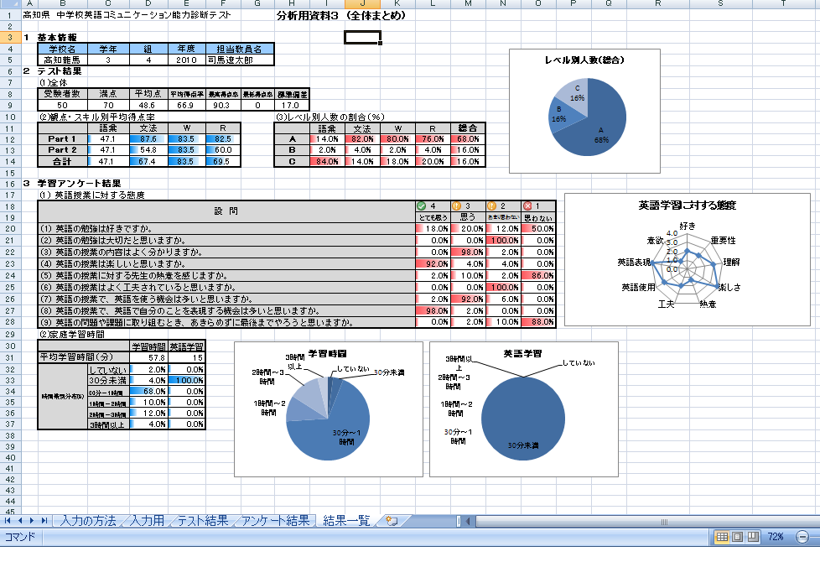

２ 作業の詳細
入力は「入力用画面」のみで行ってください。他のタブには入力しないでください。

手順１ クラス基本情報の入力 |  | 学校名、学年、組、年度、担当教員名を入力
 |  | （入力した内容は自動的に全体に反映されます）

手順２ 生徒情報の入力 |  | 生徒番号を入力（学校名、学年、組は自動的に入力されています）
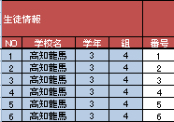

手順３ テスト結果の入力 |  | 「調査用紙①」をもとに各観点・スキルごとの点数の入力
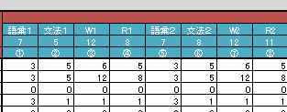

手順４ アンケート結果の入力 |  | 「調査用紙①」をもとにアンケート結果を入力。
 |  | （自由記述欄は必要に応じて入力）

手順５ 分析用資料１～３の確認 |  | それぞれのタブを表示して、入力状態を確認します。

手順５ 分析用資料１～３の印刷 |  | それぞれのタブを表示して印刷します。

資料３ 結果一覧
高知県 中学校英語コミュニケーション能力診断テスト |  |  |  |  |  |  | 分析用資料３ (全体まとめ)

レベル別人数（総合）
１ 基本情報
 | 学校名 | 学年 | 組 | 年度 | 担当教員名
 | 0 | 0 | 0 | 0 | 0
２ テスト結果
 | (1)全体
 | 受験者数 | 満点 | 平均点 | 平均得点率 | 最高得点率 | 最低得点率 | 標準偏差
 | 0 | 70 | #DIV/0! | #DIV/0! | 0.0 | 0.0 | #DIV/0!
 | (2)観点・スキル別平均得点率 |  |  |  |  |  | (3)レベル別人数の割合（％）
 |  | 語彙 | 文法 | W | R |  |  | 語彙 | 文法 | W | R | 総合 | 判定基準
 | Part 1 | #DIV/0! | #DIV/0! | #DIV/0! | #DIV/0! |  | A | #DIV/0! | #DIV/0! | #DIV/0! | #DIV/0! | #DIV/0! | 100～70%
 | Part 2 | #DIV/0! | #DIV/0! | #DIV/0! | #DIV/0! |  | B | #DIV/0! | #DIV/0! | #DIV/0! | #DIV/0! | #DIV/0! | 69～50%
 | 合計 | #DIV/0! | #DIV/0! | #DIV/0! | #DIV/0! |  | C | #DIV/0! | #DIV/0! | #DIV/0! | #DIV/0! | #DIV/0! | 49～0%

英語学習に対する態度
好き | 0.0
重要性 | 0.0
理解 | 0.0
楽しさ | 0.0
熱意 | 0.0
工夫 | 0.0
英語使用 | 0.0
英語表現 | 0.0
意欲 | 0.0
３ 学習アンケート結果
 | (1) 英語授業に対する態度
 | 設 問 |  |  |  |  |  |  |  |  |  | 4 | 3 | 2 | 1
 |  |  |  |  |  |  |  |  |  |  | とても思う | 思う | あまり思わない | 思わない
 | (1) 英語の勉強は好きですか。 |  |  |  |  |  |  |  |  |  | #DIV/0! | #DIV/0! | #DIV/0! | #DIV/0!
 | (2) 英語の勉強は大切だと思いますか。 |  |  |  |  |  |  |  |  |  | #DIV/0! | #DIV/0! | #DIV/0! | #DIV/0!
 | (3) 英語の授業の内容はよく分かりますか。 |  |  |  |  |  |  |  |  |  | #DIV/0! | #DIV/0! | #DIV/0! | #DIV/0!
 | (4) 英語の授業は楽しいと思いますか。 |  |  |  |  |  |  |  |  |  | #DIV/0! | #DIV/0! | #DIV/0! | #DIV/0!
 | (5) 英語の授業に対する先生の熱意を感じますか。 |  |  |  |  |  |  |  |  |  | #DIV/0! | #DIV/0! | #DIV/0! | #DIV/0!
 | (6) 英語の授業はよく工夫されていると思いますか。 |  |  |  |  |  |  |  |  |  | #DIV/0! | #DIV/0! | #DIV/0! | #DIV/0!
 | (7) 英語の授業で、英語を使う機会は多いと思いますか。 |  |  |  |  |  |  |  |  |  | #DIV/0! | #DIV/0! | #DIV/0! | #DIV/0!
 | (8) 英語の授業で、英語で自分のことを表現する機会は多いと思いますか。 |  |  |  |  |  |  |  |  |  | #DIV/0! | #DIV/0! | #DIV/0! | #DIV/0!
 | (9) 英語の問題や課題に取り組むとき、あきらめずに最後までやろうと思いますか。 |  |  |  |  |  |  |  |  |  | #DIV/0! | #DIV/0! | #DIV/0! | #DIV/0!
 | (2)家庭学習時間
学習時間
 | 学習時間
していない | 0
30分未満 | 0
30分～１時間 | 0
１時間～２時間 | 0
２時間～３時間 | 0
３時間以上 | 0
英語学習
 | 学習時間
していない | 0
30分未満 | 0
30分～１時間 | 0
１時間～２時間 | 0
２時間～３時間 | 0
３時間以上 | 0
 |  |  | 学習時間 | 英語学習
 | 平均学習時間（分） |  | #DIV/0! | #DIV/0!
 | 時間帯別分布(%) | していない | #DIV/0! | #DIV/0!
 |  | 30分未満 | #DIV/0! | #DIV/0!
 |  | 30分～１時間 | #DIV/0! | #DIV/0!
 |  | １時間～２時間 | #DIV/0! | #DIV/0!
 |  | ２時間～３時間 | #DIV/0! | #DIV/0!
 |  | ３時間以上 | #DIV/0! | #DIV/0!

